상품제안서
뉴골드메쉬 여행용세트 통합B형 | 상품코드: F30438

 |  |  |  |  |  |  | 02-412-0044 | www.easy1.co.kr
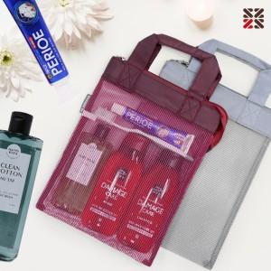

【상세/제작정보】 | <p><span style="color: rgb(0, 0, 0);">​</span>●배송비 박스당 5000원(vat별도)​</p>

【인쇄/포장옵션】 | 실크 / 종이케이스

【공급단가】 | 수량 | 100~ | 300~ | 500~ | 1,000~ | 3,000~
*VAT별도 | BIG1 | 12,500원 | 12,300원 | 12,000원 | 11,700원 | 11,500원
 | BIG2 | 14,120원 | 13,890원 | 13,560원 | 13,220원 | 12,990원

【상품 URL】 | https://dev.easy1.co.kr:443/src/goods_detail.php?gdno=30438

